信用交易
融资融券市场交易数据统计(2025-06-11)

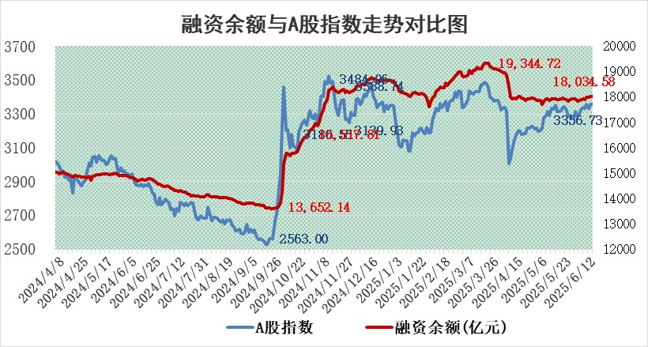
标的证券 | 融资融券余额（亿元） | 融资余额（亿元） | 融券余额（亿元） | 融资买入额（亿元） | 融资融券规模变化（亿元） | 融资余额增幅(‰) | 融券余额增幅(%)
统计数据 | 18,189.18 | 18,010.84 | 123.17 | 1,123.38 | 19.24 | 1.02 | 0.83

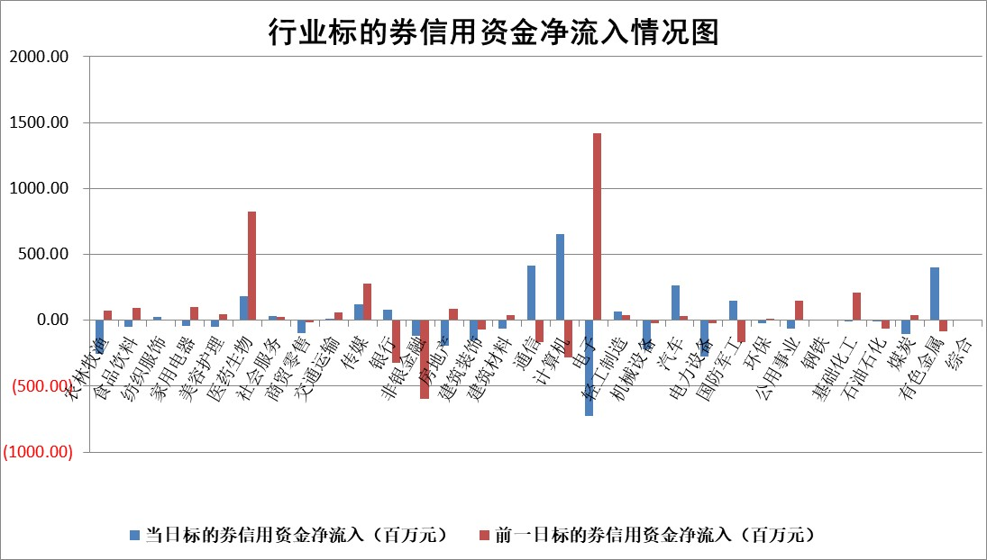

标的基金代码 | 标的基金简称 | 融资余额/市值(%) | 融资余额增幅(%) | 融资买入额/成交金额(%) | （融资余额净增额-融券余额净增额）/市值(‱) | 融券余额降幅(%) | ABS[（融资余额净增额-融券余额净增额）/市值净增额-1](%)
159902 | 华夏中小板ETF | 0.00 | 0.00 | 0.00 | 0.00 | 0.00 | 100.00
159915 | 易方达创业板ETF | 2.13 | 0.30 | 606532.23 | 0.52 | -52.74 | 99.17
159919 | 嘉实沪深300ETF | 0.67 | 4.21 | 16.45 | 2.68 | -2.20 | 95.58
159920 | 华夏恒生ETF | 30.70 | -0.12 | 48.61 | -3.78 | -1.15 | 103.33
159922 | 嘉实中证500ETF | 1.09 | 27.56 | 43.72 | 23.27 | -0.78 | 78.07
159925 | 南方沪深300ETF | 0.40 | -1.29 | 0.43 | -0.52 | 0.15 | 100.65
159928 | 消费ETF | 1.63 | -1.79 | 0.87 | -2.98 | -0.86 | 89.50
159934 | 易方达黄金ETF | 26.23 | -0.08 | 5.65 | -2.22 | 0.00 | 102.88
159939 | 全指信息技术ETF | 1.10 | 0.99 | 10.58 | 1.08 | -0.16 | 80.75
159940 | 全指金融地产ETF | 0.28 | -0.39 | 0.01 | -0.11 | 0.00 | 100.20
159995 | 半导体芯片ETF | 3.16 | 1.50 | 491.93 | 4.88 | 4.71 | 85.78
159997 | 天弘中证电子ETF | 0.70 | -9.91 | 0.74 | -7.72 | 0.09 | 192.67
159998 | 天弘中证计算机主题ETF | 1.73 | -55.02 | 1.10 | -212.14 | 0.00 | 5.95
510050 | 华夏上证50ETF | 1.83 | 0.10 | 245.82 | 0.00 | -9.04 | 100.00
510180 | 华安上证180ETF | 0.39 | -1.59 | 2.65 | -0.39 | 21.24 | 100.52
510880 | 华泰柏瑞红利ETF | 0.44 | 2.90 | 3.02 | 1.29 | 3.52 | 30.33
510900 | 易方达恒生H股ETF | 34.90 | -0.03 | 1.21 | -1.21 | 0.00 | 101.99
511010 | 5年期国债ETF | 1.88 | 7.80 | 0.15 | 13.60 | 0.00 | 2847.73
511380 | 可转债及可交换债券ETF | 2.53 | 26.66 | 58.56 | 53.34 | -0.14 | 471.86
512000 | 全指证券ETF | 6.10 | -1.51 | 22.52 | -9.60 | -2.39 | 112.50
512010 | 沪深300医药卫生ETF | 4.53 | 2.09 | 54.74 | 9.32 | 0.96 | 117.08
512070 | 沪深300非银ETF | 2.49 | -2.63 | 203.38 | -6.73 | 0.00 | 105.65
512400 | 南方中证申万有色金属ETF | 1.46 | 4.78 | 2.20 | 5.44 | -19.99 | 94.07
512580 | 广发中证环保产业ETF | 0.81 | 2.23 | 0.16 | 1.76 | 0.00 | 98.21
512660 | 国泰中证军工ETF | 2.91 | -0.14 | 9.10 | -0.36 | 0.36 | 100.48
512800 | 华宝中证银行ETF | 4.28 | 1.98 | 1.16 | 4.65 | -12.25 | 95.92
512980 | 广发中证传媒ETF | 1.26 | -4.06 | 629.04 | -6.17 | -5.27 | 104.40
515030 | 华夏中证新能源汽车ETF | 1.71 | -0.09 | 14.62 | -0.52 | -4.05 | 100.38
515050 | 华夏中证5G通信主题ETF | 1.15 | -0.91 | 6.96 | -0.73 | 2.13 | 102.37
515070 | 华夏中证人工智能ETF | 2.48 | 1.85 | 6.68 | 4.52 | 0.00 | 240.05
标的股票比较指标 |  | 融资余额/流通A股市值(%) | 融资余额增幅(%) | 融资买入额/成交金额(%) | （融资余额净增额-融券余额净增额）/流通A股市值(‱) | 融券余额降幅(%) | ABS[（融资余额净增额-融券余额净增额）/流通A股市值净增额-1](%)
前十名标的个股 |  | 大理药业 | 宁波韵升 | 世嘉科技 | 兆日科技 | 常宝股份 | 皓元医药
 |  | 卓朗科技 | 华利集团 | 新锐股份 | 宁波韵升 | 泰嘉股份 | 绿岛风
 |  | 鹏都农牧 | 太阳电缆 | 正帆科技 | 中科磁业 | 华人健康 | 建工修复
 |  | 东旭光电 | 兆日科技 | 兴源环境 | 广康生化 | 三湘印象 | 普蕊斯
 |  | 威创股份 | 泰祥股份 | 华利集团 | 中邮科技 | 天保基建 | 必易微
 |  | 海印股份 | 中科磁业 | 浙江龙盛 | 宝丽迪 | 依米康 | 同星科技
 |  | 广汇汽车 | 世嘉科技 | 紫金银行 | 世嘉科技 | 珠江股份 | 利和兴
 |  | 首航高科 | 百洋医药 | 吉贝尔 | 康力源 | 美联新材 | 磁谷科技
 |  | 超华科技 | 宝丽迪 | 嘉必优 | 泰祥股份 | 丰元股份 | 创耀科技
 |  | 联络互动 | 华业香料 | 三达膜 | 华业香料 | 顺发恒业 | 恒达新材
后十名标的个股 |  | 中航产融 | 惠泰医疗 | 天茂集团 | 华脉科技 | 泸天化 | 天臣医疗
 |  | 玉龙股份 | 鸿路钢构 | 天亿马 | 星源卓镁 | 中国能建 | 景嘉微
 |  | 江苏吴中 | 翔腾新材 | 中航产融 | 天元宠物 | 硕世生物 | 索宝蛋白
 |  | 海南椰岛 | 读客文化 | 玉龙股份 | 迈威生物 | 双塔食品 | 中远通
 |  | 星光农机 | 华脉科技 | 江苏吴中 | 翔腾新材 | 澳柯玛 | 国际实业
 |  | 帕瓦股份 | 科兴制药 | 海南椰岛 | 新北洋 | 国光电器 | 华特气体
 |  | 美尔雅 | 迈威生物 | 星光农机 | 美腾科技 | 亚厦股份 | 亚康股份
 |  | 华西能源 | 海创药业 | 帕瓦股份 | 信邦智能 | 兴业证券 | 协昌科技
 |  | 长园集团 | 汇隆新材 | 美尔雅 | 标榜股份 | 万润股份 | 蜂助手
 |  | 金刚光伏 | 连云港 | 华西能源 | 海创药业 | 宁波港 | 奥飞娱乐
说明：1.以上普通交易数据和信用交易数据皆以交易日收盘后数据为基准；2.上述标的证券总数据只计算标的证券市场总数据，不包括从标的证券中调出去标的证券数据，所以与交易所公布的总值略有不同； 3.上述行业采用申万一级行业分类；4.以上标的基金和标的个股中比较的6个指标值中：前5个（从左至右）为正向指标，值越大排名越靠前；第6个为逆向指标，值越小，排名越靠前；5.第6个指标中ABS[]表示求绝对值，其主要用于考量信用资金相对净流入对股价相对净变化的贡献程度；6.数据来源：wind，交易所。

 |  |  |  | 证券代码 | 新增融资余额 | 融资买入额 | 融资买入增幅前10
 |  | 1 | 西部建设 | 002302 | 80643953 | 177472374 | 41%
 |  | 2 | 天键股份 | 301383 | 27855096 | 56831811 | 39%
 |  | 3 | 井松智能 | 688251 | 7040854 | 13763946 | 27%
 |  | 4 | 国电电力 | 600795 | 116116226 | 151740647 | 23%
 |  | 5 | 华立科技 | 301011 | 9342856 | 31199107 | 23%
 |  | 6 | 捷邦科技 | 301326 | 9066090 | 22350547 | 22%
 |  | 7 | 海利尔 | 603639 | 19864834 | 35520613 | 20%
 |  | 8 | 华研精机 | 301138 | 7597460 | 13339451 | 16%
 |  | 9 | 鹏辉能源 | 300438 | 83773067 | 304558811 | 16%
 |  | 10 | 建科股份 | 301115 | 7106455 | 29879412 | 15%

